信用交易
融资融券市场交易数据统计(2024-04-29)

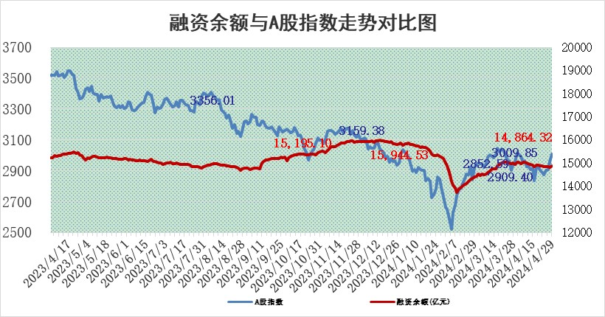
标的证券 | 融资融券余额（亿元） | 融资余额（亿元） | 融券余额（亿元） | 融资买入额（亿元） | 融资融券规模变化（亿元） | 融资余额增幅(‰) | 融券余额增幅(%)
统计数据 | 15,267.50 | 14,864.32 | 391.35 | 1,094.54 | 57.94 | 3.82 | 0.31

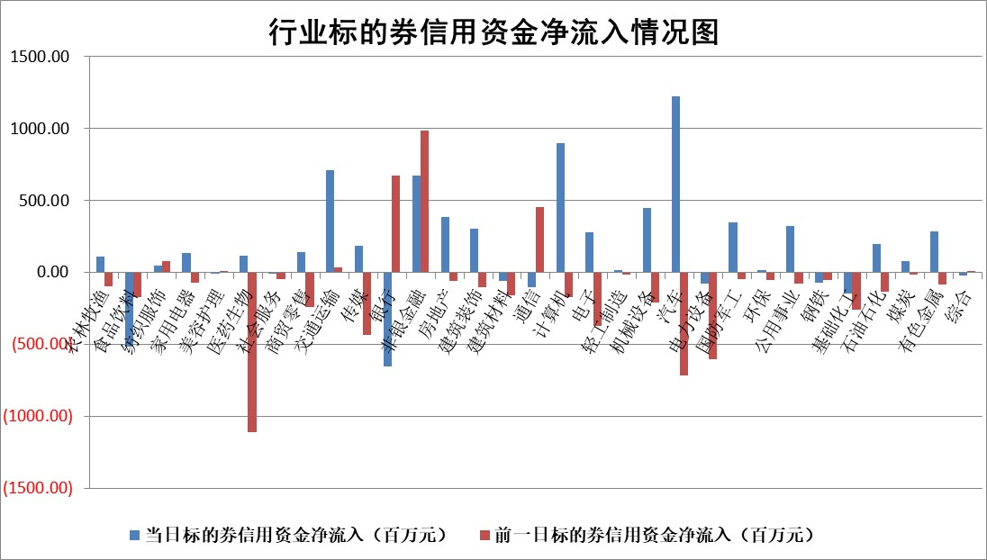

 |  |  |  |  |  |  |  | 2

 |  |  |  |  |  |  |  | 5
标的基金代码 | 标的基金简称 | 融资余额/市值(%) | 融资余额增幅(%) | 融资买入额/成交金额(%) | （融资余额净增额-融券余额净增额）/市值(‱) | 融券余额降幅(%) | ABS[（融资余额净增额-融券余额净增额）/市值净增额-1](%)
159902 | 华夏中小板ETF | 1.21 | -3.58 | 0.06 | -4.53 | -2.51 | 101.85
159915 | 易方达创业板ETF | 1.84 | -3.81 | 57123.98 | -7.05 | 13.05 | 102.06
159919 | 嘉实沪深300ETF | 0.65 | -6.32 | 2.36 | -4.45 | -2.37 | 103.56
159920 | 华夏恒生ETF | 46.03 | -0.02 | 2.15 | -1.01 | -0.47 | 102.15
159922 | 嘉实中证500ETF | 0.44 | 8.23 | 7.66 | 1.97 | -1.41 | 98.99
159925 | 南方沪深300ETF | 0.03 | -5.92 | 0.00 | -0.92 | 0.00 | 100.76
159928 | 消费ETF | 0.91 | 3.90 | 2.16 | 3.39 | -1.74 | 95.03
159934 | 易方达黄金ETF | 99.30 | -0.35 | 1.61 | -35.04 | 0.00 | 44.38
159939 | 全指信息技术ETF | 0.81 | 11.03 | 52.24 | 8.07 | 0.00 | 97.16
159940 | 全指金融地产ETF | 0.11 | 9.36 | 0.08 | 0.96 | 0.00 | 99.36
159995 | 半导体芯片ETF | 2.43 | -2.56 | 59.40 | -5.81 | 3.41 | 101.61
159997 | 天弘中证电子ETF | 2.25 | 11.12 | 12.91 | 22.52 | -3.08 | 92.47
159998 | 天弘中证计算机主题ETF | 0.56 | -3.35 | 0.05 | -5.53 | -2.80 | 102.03
510050 | 华夏上证50ETF | 3.97 | -0.19 | 251.42 | -0.64 | 2.42 | 100.35
510180 | 华安上证180ETF | 0.45 | -0.27 | 0.70 | -0.11 | 3.34 | 100.15
510880 | 华泰柏瑞红利ETF | 0.33 | 9.65 | 3.96 | 2.88 | -6.24 | 101.98
510900 | 易方达恒生H股ETF | 56.66 | -0.27 | 14.60 | -15.07 | 0.00 | 159.92
511010 | 5年期国债ETF | 8.67 | -8.96 | 0.22 | -85.33 | 0.00 | 105.59
511380 | 可转债及可交换债券ETF | 4.36 | -0.26 | 2.26 | -1.16 | -0.33 | 100.20
512000 | 全指证券ETF | 8.04 | -1.21 | 22.35 | -9.70 | 5.02 | 124.16
512010 | 沪深300医药卫生ETF | 6.00 | -1.26 | 88.36 | -8.25 | -2.57 | 103.11
512070 | 沪深300非银ETF | 2.56 | -1.72 | 130.65 | -5.38 | -13.54 | 106.30
512400 | 南方中证申万有色金属ETF | 1.34 | -2.87 | 1.45 | -3.81 | 0.55 | 107.17
512580 | 广发中证环保产业ETF | 1.20 | 3.56 | 0.26 | 3.95 | -3.16 | 98.64
512660 | 国泰中证军工ETF | 3.01 | 1.16 | 20.32 | 5.32 | 6.39 | 98.60
512800 | 华宝中证银行ETF | 13.96 | 5.38 | 3.81 | 77.17 | 15.56 | 75.72
512980 | 广发中证传媒ETF | 1.19 | -4.33 | 418.46 | -5.67 | -2.55 | 101.28
515030 | 华夏中证新能源汽车ETF | 2.43 | 2.32 | 12.64 | 4.51 | -8.85 | 98.87
515050 | 华夏中证5G通信主题ETF | 0.94 | -7.51 | 2.44 | -7.86 | -3.13 | 103.54
515070 | 华夏中证人工智能ETF | 3.12 | 10.68 | 11.53 | 28.64 | -3.29 | 92.88
标的股票比较指标 |  | 融资余额/流通A股市值(%) | 融资余额增幅(%) | 融资买入额/成交金额(%) | （融资余额净增额-融券余额净增额）/流通A股市值(‱) | 融券余额降幅(%) | ABS[（融资余额净增额-融券余额净增额）/流通A股市值净增额-1](%)
前十名标的个股 |  | 仁东控股 | 华恒生物 | 皖仪科技 | 天和防务 | 贤丰控股 | 英华特
 |  | 纽泰格 | 皖仪科技 | 四方精创 | 致尚科技 | 景业智能 | 华塑科技
 |  | 骏成科技 | 天和防务 | 博瑞传播 | 皖仪科技 | 德林海 | 斯菱股份
 |  | 华安鑫创 | 皖通高速 | 莱尔科技 | 商络电子 | 旋极信息 | 松原股份
 |  | 万得凯 | 新宝股份 | 中油资本 | 盛景微 | 舜禹股份 | 联域股份
 |  | 雅博股份 | 神州信息 | 有研粉材 | 神州信息 | 之江生物 | 纵横通信
 |  | 中研股份 | 招商公路 | 安徽建工 | 科大国创 | 凤凰光学 | 麒麟信安
 |  | 福星股份 | 奥泰生物 | 铁科轨道 | 华设集团 | 齐峰新材 | 九丰能源
 |  | 容百科技 | 海南椰岛 | 京东方A | 盛邦安全 | 中视传媒 | 兆易创新
 |  | 电气风电 | 威腾电气 | 天奥电子 | 深水规院 | 易瑞生物 | 肇民科技
后十名标的个股 |  | 九芝堂 | 嘉寓股份 | 嘉寓股份 | 贤丰控股 | 晶品特装 | 伊戈尔
 |  | 恒宇信通 | 贤丰控股 | 贤丰控股 | 实朴检测 | 普联软件 | 兴图新科
 |  | 嘉寓股份 | 大理药业 | 大理药业 | 鸿日达 | 科威尔 | 赛腾股份
 |  | 贤丰控股 | 新泉股份 | 新潮能源 | 安达智能 | 豪江智能 | 荣昌生物
 |  | 大理药业 | 长飞光纤 | 三友医疗 | 宜通世纪 | 浙商证券 | 航天软件
 |  | 金科股份 | 实朴检测 | 国联证券 | 红宝丽 | 东兴证券 | 同星科技
 |  | 中南建设 | 岱美股份 | 青岛中程 | 华海诚科 | 宏昌科技 | 安博通 | ;
 |  | 宁科生物 | 红宝丽 | 宁波精达 | 亚通股份 | 生益科技 | 品茗科技
 |  | 汉马科技 | 湖南裕能 | 东方园林 | 嘉寓股份 | 中泰证券 | 中科蓝讯
 |  | 华利集团 | 中际联合 | 首航高科 | 易点天下 | 清源股份 | 中核科技
说明：1.以上普通交易数据和信用交易数据皆以交易日收盘后数据为基准；2.上述标的证券总数据只计算标的证券市场总数据，不包括从标的证券中调出去标的证券数据，所以与交易所公布的总值略有不同； 3.上述行业采用申万一级行业分类；4.以上标的基金和标的个股中比较的6个指标值中：前5个（从左至右）为正向指标，值越大排名越靠前；第6个为逆向指标，值越小，排名越靠前；5.第6个指标中ABS[]表示求绝对值，其主要用于考量信用资金相对净流入对股价相对净变化的贡献程度；6.数据来源：wind，交易所。

 | 证券代码 | 新增融资余额 | 融资买入额 | 融资买入增幅前10
远大智能 | 002689 | 28175353 | 42268582 | 199%
亚太股份 | 002284 | 21555247 | 34242865 | 82%
赛诺医疗 | 688108 | 72122899 | 101076547 | 78%
湖南发展 | 000722 | 66023557 | 137112987 | 75%
柘中股份 | 002346 | 14584119 | 36845980 | 58%
国城矿业 | 000688 | 24683149 | 48240585 | 54%
兆新股份 | 002256 | 1985058 | 4066269 | 52%
凯美特气 | 002549 | 33806472 | 61340055 | 52%
华昌达 | 300278 | 13474542 | 19303225 | 48%
新华联 | 000620 | 27311937 | 39201759 | 43%

 | 证券代码 | 新增融资余额 | 融资买入额 | 融资买入增幅前10
兔宝宝 | 002043 | 73310337 | 89923983 | 334%
捷昌驱动 | 603583 | 26026415 | 31686727 | 262%
湘财股份 | 600095 | 94196837 | 132280449 | 252%
中谷物流 | 603565 | 49103883 | 60098371 | 234%
中青宝 | 300052 | 24215352 | 31377809 | 98%
顾家家居 | 603816 | 138518545 | 188424210 | 78%
喜临门 | 603008 | 31503289 | 48351944 | 77%
财信发展 | 000838 | 10831830 | 17666790 | 74%
苏州银行 | 002966 | 10578096 | 19143736 | 72%
金诚信 | 603979 | 23858538 | 36098133 | 60%

